2020_02_data
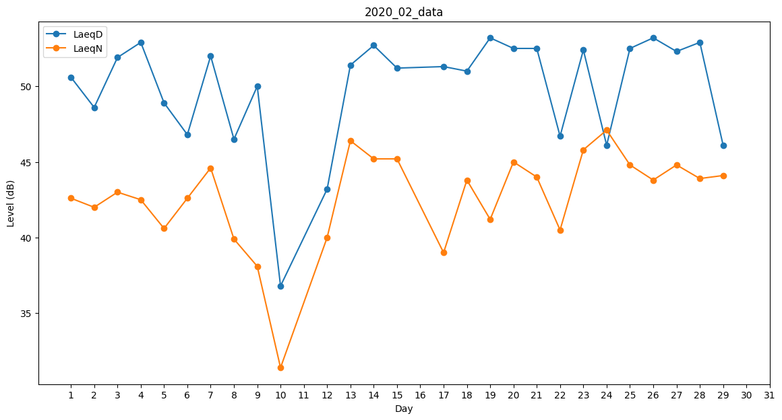
Day | LaeqD | LaeqN
1 | 50.6 | 42.6
2 | 48.6 | 42
3 | 51.9 | 43
4 | 52.9 | 42.5
5 | 48.9 | 40.6
6 | 46.8 | 42.6
7 | 52 | 44.6
8 | 46.5 | 39.9
9 | 50 | 38.1
10 | 36.8 | 31.4
11 | 46.1 | 0
12 | 43.2 | 40
13 | 51.4 | 46.4
14 | 52.7 | 45.2
15 | 51.2 | 45.2
16 | 41.3 | 0
17 | 51.3 | 39
18 | 51 | 43.8
19 | 53.2 | 41.2
20 | 52.5 | 45
21 | 52.5 | 44
22 | 46.7 | 40.5
23 | 52.4 | 45.8
24 | 46.1 | 47.1
25 | 52.5 | 44.8
26 | 53.2 | 43.8
27 | 52.3 | 44.8
28 | 52.9 | 43.9
29 | 46.1 | 44.1

